المؤشرات الكلية

سوق العراق للاوراق المالية
جلسة الاثنين 2025/11/10 |  |  |  | تقرير أسعار الأسهم المتداولة واخبار الشركات
الجلسة (202)

الاسهم المتداولة المدرجة و OTC |  |  | 967,161,366 |  |  | قيمة الأسهم المتداولة المدرجة و OTC |  | 808,078,989 |  |  | صفقات الشركات المدرجة وOTC | 916
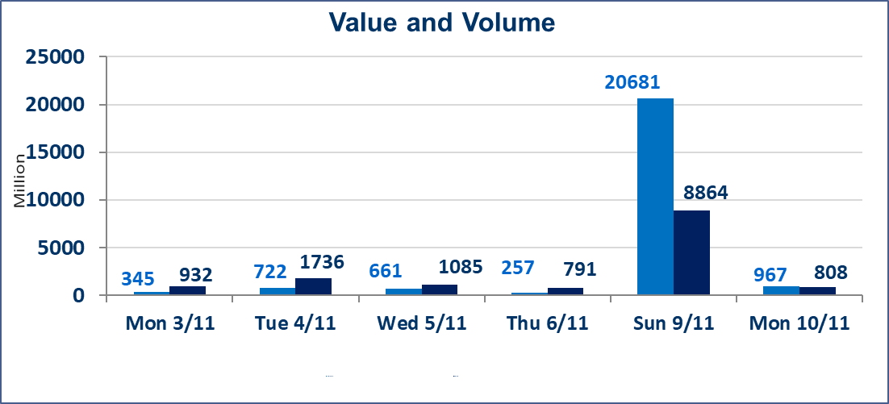
المؤشر60 ISX اليوم | 953.45 |  | نقطة |  |  | المؤشر15 ISX اليوم | 1168.39 | نقطة
المؤشر 60 ISX السابق | 949.72 |  | نقطة |  |  | المؤشر 15 ISX السابق | 1166.48 | نقطة
نسبة التغير | 0.39 |  | % |  |  | نسبة التغير | 0.16 | %
عدد النقاط | 3.73 |  | نقطة |  |  | عدد النقاط | 1.91 | نقطة

الشركات المدرجة | 104 | OTC | 11 | 115 |  | الشركات غير المتداولة المدرجة | 46 | OTC | 10 | 56
الشركات المتداولة | 42 | OTC | 0 | 42 |  | الشركات المرتفعة |  |  | 16
شركات الهيئة العامة |  |  |  | 3 |  | الشركات المنخفضة |  |  | 8
الموقوفة بقرار من هيأة الأوراق المالية |  |  |  | 13
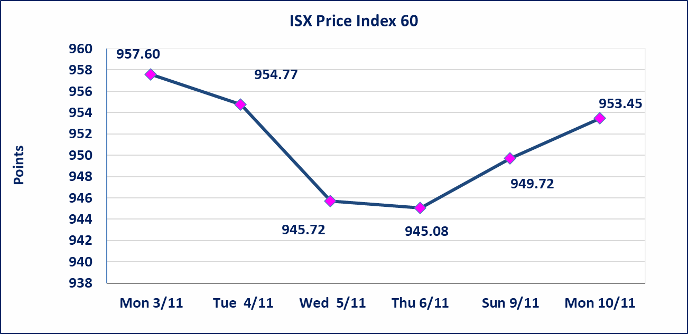
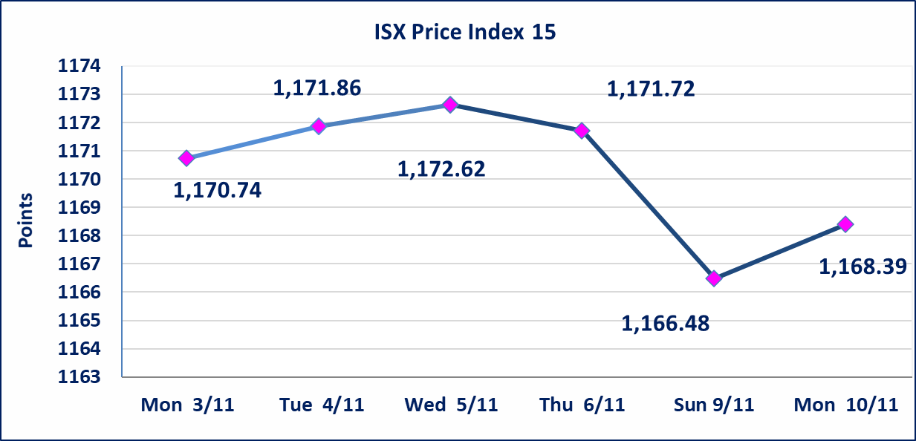

* | استنادا الى قرار الامانة العامة لمجلس الوزراء اعتبارا يوم الثلاثاء الموافق 2025/11/11 عطلة رسمية ، تقرر عدم تنظيم جلسة تداول لهذا اليوم وستنظم الجلسات اعتبارا من يوم الاربعاء الموافق 2025/11/12.
ايقاف السندات | سيتم ايقاف التداول على سندات اعمار الاصدارية الثانية فئة (500,000) اعتبارا من جلسة الخميس 2025/11/13.
الحد الأعلى والادنى للتغير في السعر | نسبة التغير في المنصة النظامية (15%)، نسبة التغير في المنصة الثانية (20%)، نسبة التغير في المنصة الثالثة (5%) إرتفاعاً وإنخفاضاً من سعر الاغلاق السابق.
Web site : www.isx-iq.net E-mail : info-isx@isx-iq.net |  |  |  |  | 07834000034 - 07711211522 : ص . ب :3607 العلوية الهاتف |  |  |  |  |  | بغداد /الكرادة/ قرب المسرح الوطني /مجاور مصرف الخليج التجاري

نسبة التغير
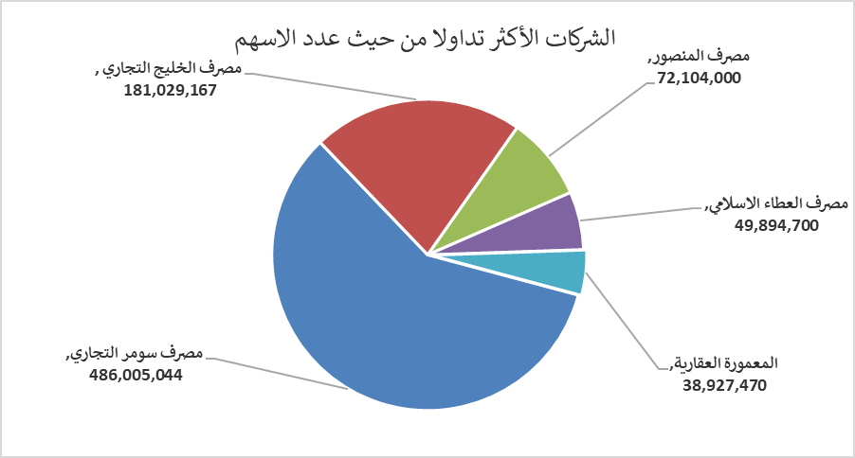
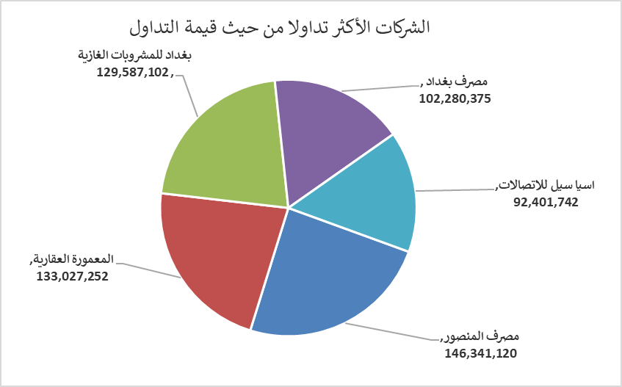
الشركات الأكثر ارتفاعاً وانخفاضاً

نسبة التغير لاسعار الاغلاق الاكثر ارتفاعاً |  |  |  | نسبة التغير لاسعار الاغلاق الاكثر انخفاضاً
اسم الشركة | اغلاق | التغير(%) | الاسهم المتداولة | اسم الشركة | اغلاق | التغير (%) | الاسهم المتداولة
بابل للإنتاج الحيواني والنباتي | 4.160 | 14.92 | 292,494 | مصرف الشرق الأوسط | 0.060 | -14.29 | 3,001,000
العراقية لصناعات الكارتون | 1.710 | 14.77 | 795,685 | الامين للتأمين | 0.940 | -6.00 | 1,786,392
مصرف سومر التجاري | 0.100 | 11.11 | 486,005,044 | المواد الانشائية الحديثة | 0.690 | -2.82 | 500,000
المعمورة العقارية | 3.520 | 11.04 | 38,927,470 | الخازر لانتاج المواد الانشائية | 1.190 | -1.65 | 2,600,373
العراقية لتصنيع التمور | 2.900 | 8.61 | 5,000 | المصرف التجاري العراقي الاسلامي | 0.700 | -1.41 | 17,135,101

الشركات الاكثر نشاطا حسب الاسهم المتداولة (حجم التداول) |  |  |  | الشركات الاكثر نشاطا حسب القيمة المتداولة
اسم الشركة | اغلاق | التغير(%) | الاسهم المتداولة | اسم الشركة | اغلاق | التغير (%) | القيمة المتداولة
مصرف سومر التجاري | 0.100 | 11.11 | 486,005,044 | مصرف المنصور | 2.030 | 0.00 | 146,341,120
مصرف الخليج التجاري | 0.290 | 7.41 | 181,029,167 | المعمورة العقارية | 3.520 | 11.04 | 133,027,252
مصرف المنصور | 2.030 | 0.00 | 72,104,000 | بغداد للمشروبات الغازية | 5.000 | 0.60 | 129,587,102
مصرف العطاء الاسلامي | 0.090 | 0.00 | 49,894,700 | مصرف بغداد | 3.520 | -0.56 | 102,280,375
المعمورة العقارية | 3.520 | 11.04 | 38,927,470 | اسيا سيل للاتصالات | 12.900 | 0.00 | 92,401,742

